Лист1
Исходные данные
ФИО | оклад, (руб.) | премия, (руб.) | к выдаче, (руб.)
 |  | 17%
Иванова | 2300.00 | 391 | 2691.00
Петров | 5426.00 | 922.42 | 6348.42
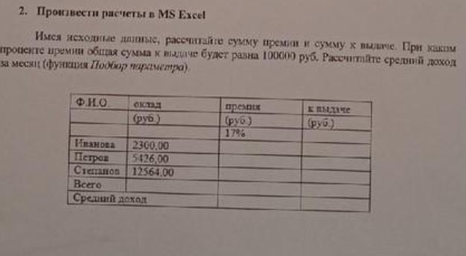
Степанов | 12564.00 | 2135.88 | 14699.88
Всего | 20290.00 | 3449.30 | 23739.30
Средний доход | 6763.33 | 1149.77 | 7913.10

Подбор Параметра (процента премии)
ФИО | оклад, (руб.) | премия, (руб.) | к выдаче, (руб.)
 |  | 393%
Иванова | 2300.00 | 9035.6333169 | 11335.63
Петров | 5426.00 | 21316.237555 | 26742.24
Степанов | 12564.00 | 49358.129128 | 61922.13
Всего | 20290.00 | 79710.00 | 100000.00
Средний доход | 6763.33 | 26570.00 | 33333.33

